Feuil1
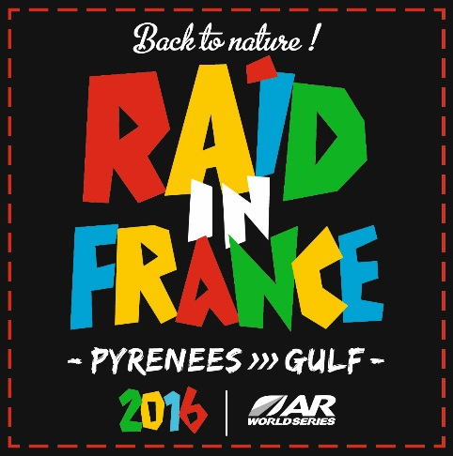

 |  |  | Réservation/Booking

Nom d'équipe/Team Name

 |  |  |  |  |  | 135€** | 25 € | 25 € | 40 € | Team: free Friend: 25 € | 350 €

 |  |  |  |  |  |  | 2016-09-01 | 2016-09-11 | 2016-09-11 | 2016-09-10
 |  |  | Kayak* |  |  | VTT / Bike | Navette aéroport Airport shuttle |  | Navette Font Romeu Shuttle | Diner de clôture | Pack for foreign teams***
 | Prénom/First Name | Nom/Name | Casque Helmet | Gilet Life jacquet | Pagaie Double Paddle | Caisse VTT Bike Box | Perpignan to Font Romeu | Fleury d'Aude to Perpignan | Fleury d'Aude to Font Romeu | Closing Ceremony | hotel + shuttles
Capitaine/Captain |  |  | 0 | 0 | 0 | 0 | 0 | 0 | 0 | 0 | 0
Coureur/Racer 1 |  |  | 0 | 0 | 0 | 0 | 0 | 0 | 0 | 0 | 0
Coureur/Racer 2 |  |  | 0 | 0 | 0 | 0 | 0 | 0 | 0 | 0 | 0
Coureur/Racer 3 |  |  | 0 | 0 | 0 | 0 | 0 | 0 | 0 | 0 | 0
Amis/Friends |  |  |  |  |  |  | 0 | 0 | 0 | 0 | 0
 |  |  | 0 | 0 | 0 | 0 | 0 | 0 | 0 | 0 | 0

Merci de remplir les cases souhaitées par le chiffre 1 // Thank you fill in the fields desired by the number 1

* Matériel eau vive : Gratuit - Prêté par l'organisation//Basic kayaking equipment ( helmet, life jacquet, double paddle) : Free - loaned by the organisation
**Caisse VTT/ 1 Bike Box : 135€

*** Pack (équipes étrangères uniquement) : nuits du 1 et 2 septembre et du 8 au 10 septembre, navette Perpignan-Font Romeu et Fleury d'Aude-Perpignan Pack (foreign teams only) : nights: 1 & 2 September, nights from 8 to 10 September, shuttle from Perpignan to Font Romeu and from Fleury d'Aude to Perpignan

Réservation à retourner au plus tard le 30 juin. // Booking to return no later than June 30.

